关系图
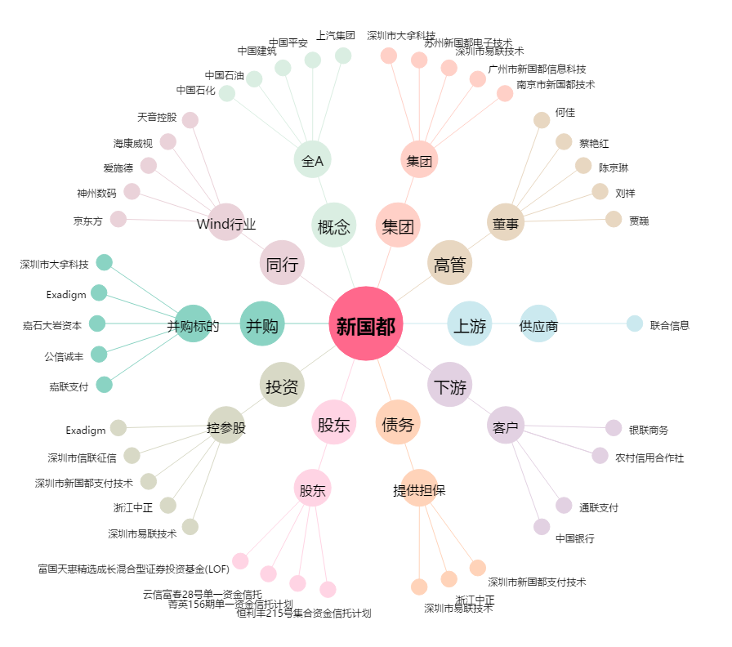
新国都[300130.SZ] - 关系概览图

